Ermittlung tä
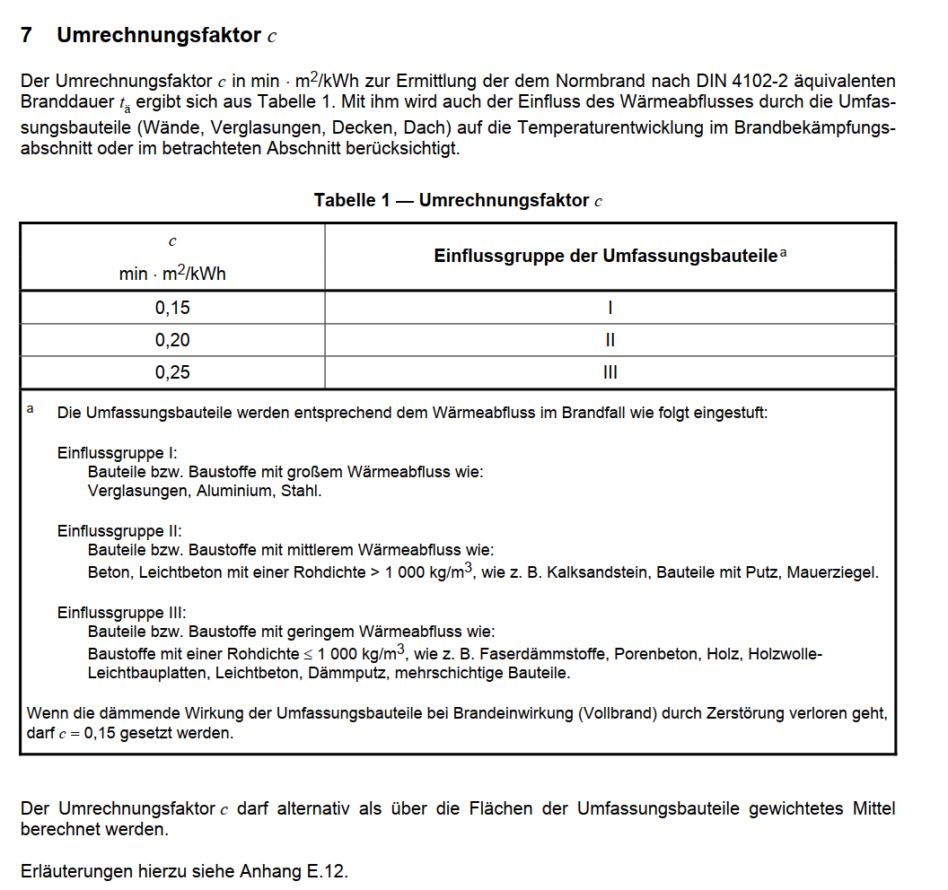
Nachweis nach Abschnitt 7 MIndBauRL
hier Ermittlung tä

Brandlast / Fläche | 49.9 | [kwh/m²]
Hallenfläche | 7970 | m²
Hallenhöhe | 8 | m²

Umrechnungsfaktor c | 0.25

Wärmeabzugsflächen
Ah | 47.34 | m²
Av | 0 | m²

ah | 0.0059397741531
av | 0.025

beta w | 24.2
w0 | 2.22

alpha w | 0.92

w | 2.03

tä | 25.38

 | Sicherheitsbeiwerte gamma |  | alpha | erf tF
SKb 3 | 1.41 |  | 1 | 35.79 | hochfeuerhemmend
Skb 2 | 1.06 |  | 1 | 26.90 | feuerhemmend
Skb 1 | 0.66 |  | 1 | 16.75 | feuerhemmend

Brandlasten
